Página1
Livros de Direito vendidos ao longo dos meses
Meses | Livros de Direito
2018-01-01 | 13
2018-02-01 | 19
2018-03-02 | 30
2018-04-02 | 25
2018-05-03 | 31
2018-06-01 | 37
2018-07-05 | 63
2018-08-06 | 56
2018-09-07 | 53
2018-10-08 | 59
2018-11-09 | 50
2018-12-10 | 98
2019-01-01 | 73
2019-02-01 | 92
2019-03-02 | 108
2019-04-02 | 71
2019-05-03 | 82
2019-06-01 | 98
2019-07-05 | 154
2019-08-06 | 130 |  | 2018 | 2019 | 2020
2019-09-07 | 112 | janeiro | 13 | 73 | 134
2019-10-08 | 117 | fevereiro | 19 | 92 | 166
2019-11-09 | 101 | março | 30 | 108 | 187
2019-12-10 | 188 | abril | 25 | 71 | 120
2020-01-01 | 134 | maio | 31 | 82 | 138
2020-02-01 | 166 | junho | 37 | 98 | 159
2020-03-02 | 187 | julho | 63 | 154 | 244
2020-04-02 | 120 | agosto | 56 | 130 | 199
2020-05-03 | 138 | setembro | 53 | 112 | 172
2020-06-01 | 159 | outubro | 59 | 117 | 177
2020-07-05 | 244 | novembro | 50 | 101 | 147
2020-08-06 | 199 | dezembro | 98 | 188 | 278
2018, 2019 and 2020
2020-09-07 | 172
2020-10-08 | 177
2020-11-09 | 147
2020-12-10 | 278

Página2
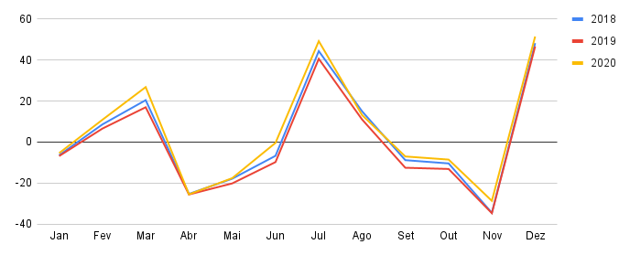
Sazonalidade Aditiva
 | 2018 | 2019 | 2020
Jan | -6.4333642588 | -6.8406692407 | -5.4026777964
Fev | 8.6051415914 | 6.5697554698 | 10.873632589
Mar | 20.448569804 | 16.98018018 | 26.822612861
Abr | -25.326642727 | -25.609395109 | -25.533601797
Mai | -17.903342555 | -20.198970399 | -17.628377057
Jun | -6.7284407292 | -9.7885456885 | -0.40399631354
Jul | 44.401505259 | 40.621879022 | 49.257596721
Ago | 15.020384109 | 11.032303732 | 13.185136096
Set | -8.846180413 | -12.557271557 | -7.0462144112
Out | -10.438240297 | -13.146846847 | -8.5610923466
Nov | -34.549954934 | -34.736422136 | -28.704756352
Dez | 48.296736224 | 46.674002574 | 51.534989031

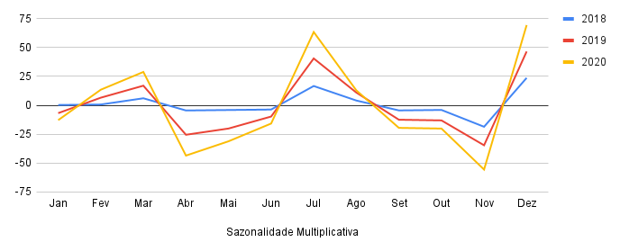
Sazonalidade Multiplicativa
 | 2018 | 2019 | 2020
Jan | 0.23423423423 | -6.8406692407 | -12.915572716
Fev | 0.64465894466 | 6.5697554698 | 13.494851995
Mar | 6.0550836551 | 16.98018018 | 28.905276705
Abr | -4.5344916345 | -25.609395109 | -43.684298584
Mai | -4.1240669241 | -20.198970399 | -31.273873874
Jun | -3.7136422136 | -9.7885456885 | -15.863449163
Jul | 16.696782497 | 40.621879022 | 63.546975547
Ago | 4.1072072072 | 11.032303732 | 12.957400257
Set | -4.4823680824 | -12.557271557 | -19.632175032
Out | -4.0719433719 | -13.146846847 | -20.221750322
Nov | -18.661518662 | -34.736422136 | -55.811325611
Dez | 23.748906049 | 46.674002574 | 69.599099099

